Hệ đại học tín chỉ
STT | DANH MỤC | MÔ TẢ | ĐÃ CÓ | CHƯA CÓ | ĐỀ XUẤT | MÔ TẢ TÍNH NĂNG | Screen
 |  |  |  |  |  |  | Admin | Staff | Student | Parent
1 | Tính số tín chỉ cho 1 môn | Tính 1 môn học chiếm bao nhiêu tín chỉ, thời gian học trong bao lâu, số tiết số bài kt ntn, mức độ ưu tiên hay bắt buộc học trước có hay không |  | chưa có fiel chọn cho 1 môn đó học trong bao lâu thì đạt bao nhiêu chỉ | thiết kế lại phần tạo môn học có thêm field time , số tiết, phân loại priority hay k | thay tên parent thành credits khi tạo môn học, cho option là 1,2,3,4 chỉ Sinh viên có 1 bảng đăng kí môn học Staff: xem được ds sv sau khi đăng kí thành công và timetable Cố vấn học tập( quản lý 1 lớp học) view report học sinh nào đk bao nhiêu chỉ, gồm môn nào, hk nào, giáo viên nào Phụ huynh: xem đc số tín chỉ mà con đã đk, học môn nào, hk nào, đóng bao nhiêu tiền, timetable sau khi đk thành công | 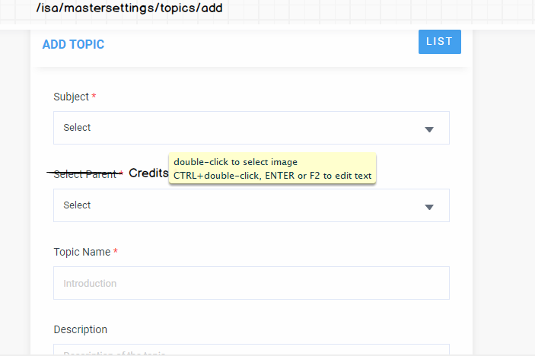 | 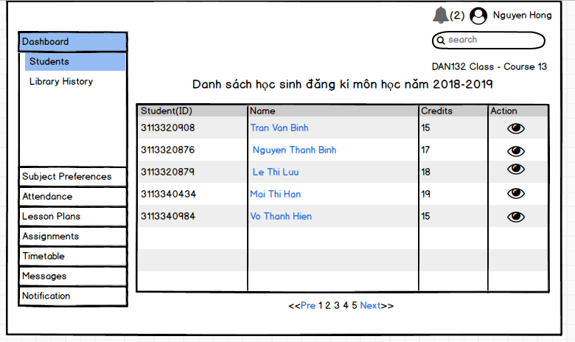 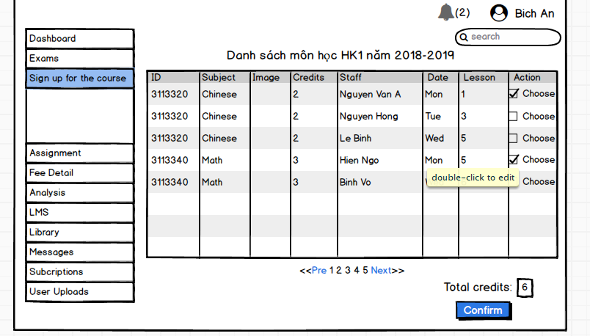 |  | 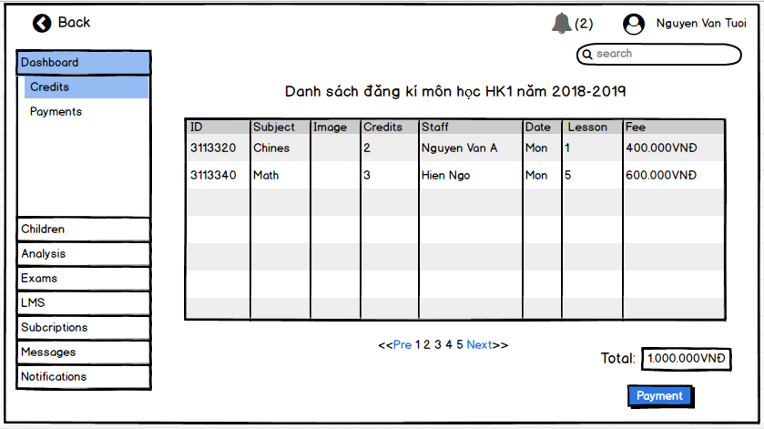
2 | Chọn số tính chỉ tối đa và tối thiểu cho 1 học kì | Quy định trường khi đk tín chỉ sẽ dựa trên học lực của hk trc để giới hạn số tín chỉ đăng kí ở hk tiếp theo |  | Chưa có phần này | cần dựa trên lịch sử kết quả của học kì trc để quy định số tín chỉ được đk cho hk tiếp theo | khi đk môn học thì sẽ hiện thông báo về điều kiện đk số tín chỉ cho học kì đó trc khi sinh viên chọn môn học và confirm số tín chỉ đăng kí tránh trg hợp đk quá số tín chỉ cho phép mà phải chịu hủy kết quả đk tín chỉ cho học kì đó
3 | Tính điểm trung bình tích lũy | Tính suốt 4 năm học không tính theo học kỳ: CTTQ= điểm hệ 4*số tín chỉ từng môn/Tổng số tín chỉ
4 | Tính điểm môn học sau mỗi học kì | Trong đó điểm chuyên cần 10%. KT giữa kỳ 30%, KT cuối kì 60%
4.1 | Phần chuyên cần | phải có chuyên cần trên 80% ở mỗi học kì ( trừ trường hợp hiệu trưởng cho phép học thêm ngành chuyên môn khác) Tham gia đủ các kì kiểm tra và buổi thảo luận | đã có phần check attendance phù hợp vs hệ đại học |  | rule trong hệ thống :sv đạt 80% trở lên ở phần attendance sẽ đc tham dự các kì thi , phần cho điểm sẽ do giáo viên bộ môn cho (vd: vắng 1 buổi học trừ 1 điểm, hoặc 2 buổi trừ 1 điểm , số buổi học đh tính bằng mỗi môn học, có thể kéo dài trong 2-4 tiết học
5 | Đăng ký khối lượng học tập | Đăng kí tín chỉ theo từng học kì: phải có timetable của học phần và tên giáo viên của học phần đó trc để sinh viên tự chọn và đk môn học cho học kì đó |  |  |  |  |  | 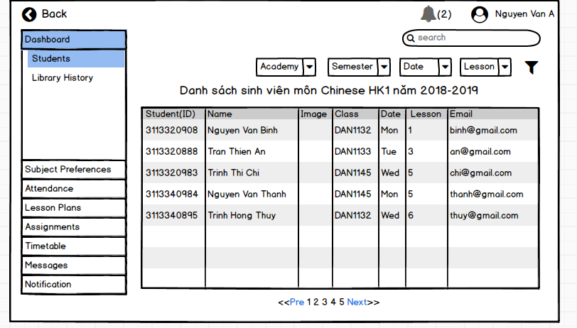
5.1 | Các loại học phần | Học phần bắt buộc: mọi sv bắt buộc phải học(tích lũy) theo chuyên ngành học Học phần tự chọn: sv có thể đk học hay k tùy theo nguyện vọng Học phần chung: QP-Thể chất- Lý luận chính trị… Học phần tự chọn định hướng: là học phần mà sinh viên phải chọn trong các học phần quy định cho một ngành học cụ thể. - Học phần tiên quyết: là học phần bắt buộc sinh viên phải học trước và thi đạt mới được học tiếp sang học phần có liên quan khác. - Học phần học trước: là học phần sinh viên phải học trước khi học các học phần có liên quan khác mặc dù thi đạt hoặc không đạt. - Học phần song hành: Hai học phần được gọi là song hành khi sinh viên đăng ký học phần này thì bắt buộc phải đăng ký học phần kia. - Học phần thay thế: được sử dụng khi một học phần thuộc chương trình giáo dục thay đổi hoặc điều chỉnh, không còn tổ chức giảng dạy và được thay thế bằng học phần khác được mở trong học kỳ. - Học phần tương đương: là học phần có cùng nội dung kiến thức và thời lượng với một học phần khác. - Học phần tích lũy: là học phần có kết quả thi kết thúc học phần được từ điểm 5,0 trở lên.
5.2 | Rút bớt học phần | Việc rút bớt học phần trong khối lượng học tập đã đăng ký chỉ được chấp nhận sau 6 tuần kể từ đầu học kỳ chính(hk 1&2), nhưng không muộn quá 8 tuần; sau 2 tuần kể từ đầu học kỳ phụ(hk3), nhưng không muộn quá 4 tuần. Ngoài thời hạn trên học phần vẫn được giữ nguyên trong phiếu đăng ký học và nếu sinh viên không đi học sẽ được xem như tự ý bỏ học và phải nhận điểm F.
5.3 | Hủy học phần | Case 1: do đóng học phí trễ thì môn phần sẽ bị hủy Case 2: k đủ số lượng sv đăng kí học phần
5.4 | Đăng ký học lại | Nếu điểm học phần đạt F thì bắt buộc phải đk học lại cho tới khi đạt điểm A,B,C,D( đk học lại khi có mở môn học vào học kì tiếp theo hoặc năm tiếp theo khi có mở học phần đó) |  | Chưa có tính năng back sign up này | Đăng kí học lại tương tự hình thức như đăng kí môn học nhưng check mã là học lại lần 2( rule check trùng môn học đã đk học) |  |  |  | 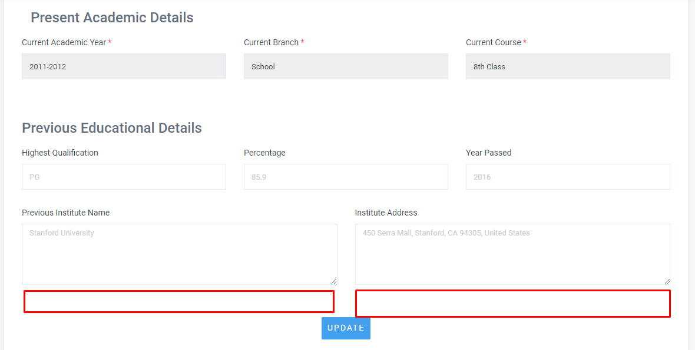
5.5 | Học cải thiện | Nếu sinh viên bị điểm D thì có thể đk học cải thiện để cải thiện điểm cho điểm tích lũy |  | Vào student : action -> addmission detail : thêm field điểm học kì trc nếu có đk học lại hoặc học cải thiện | Tương tự đk môn học mới ( có ghi nhận lịch sử môn học trước đó của sinh viên, tính điểm tích lũy thì lấy điểm cải thiện
6 | Phân loại năm đào tạo theo số tín chỉ đã đạt đc | SV năm 1: kiến thức tích lũy <=30 tín chỉ SV năm 2: 30-60 chỉ SV năm 3: 60-90 tín chỉ SV năm 4: 90-120 chỉ SV năm 5: 120-<150 chỉ SV năm 6: >150 chỉ |  | Bổ sung field phân loại : admin->certificate -> thêm field xếp loại dạng combobox | Lấy cấu trúc certificates nhưng thêm field chọn phân loại: xuất sắc,giỏi, khá, trung bình khá |  | 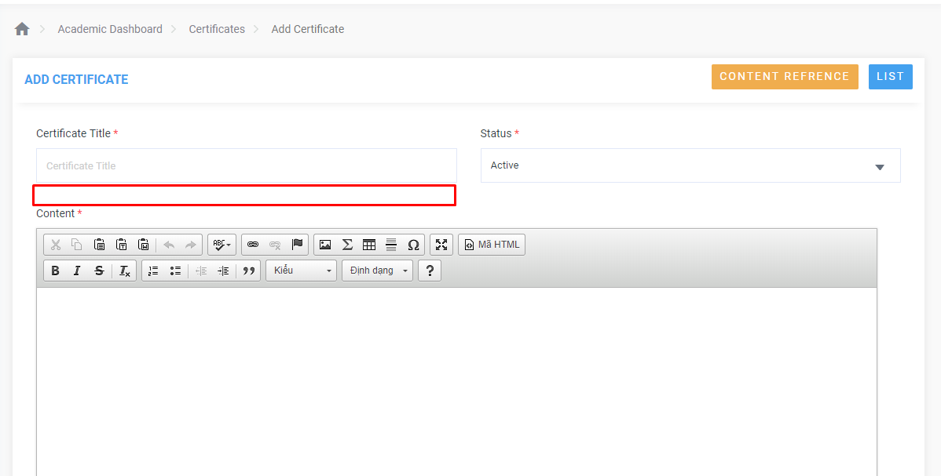
6.1 | Thời gian cho tuần học kì | HK1&2: 15 tuần học &2-3 tuần thi HK 3(hè): 7-8 tuần thực học và 1 tuần thi | Đã có phần create course -> chọn option 4 năm cho 1 khóa (vd: sinh viên nhập học năm 2013 sẽ là khóa 13 khoa nào đó, kéo dài tới năm 2017 sẽ tốt nghiệp) | Mỗi học kì sẽ có nhiều subject topic tương đương vs nhiều môn học trong 1 học kì | Mỗi subject master sẽ là 1 khoa , trong 1 khoa sẽ có subject topic là những môn học mà khoa đó học trong 4 năm
7 | Ghi nhận các hoạt động ngoại khóa để tính điểm rèn luyện | bằng việc điểm danh offline các hoạt động do đoàn trường hoặc khoa tổ chức để cộng điểm rèn luyện theo từng chuyên mục ứng vs số điểm tương ứng
7.1 | Xét điểm rèn luyện và phân loại | xếp loại theo 7 bậc
8 | Xếp loại học lực | Xếp loại học lực theo thang điểm chữ và thang điểm 4
9 | Đánh giá chung kết quả theo học kì | Xét điều kiện điểm tích lũy học kì và điểm rèn luyện để xếp loại
10 | Thực tập | học phần bắt buộc của mọi sinh viên
11 | Đồ án-Luận văn (tương đương 10 tín chỉ) | Xét điều kiện bắt buộc nếu sinh viên muốn làm đồ án hoặc luận văn tốt nghiệp Sinh viên có thể chọn học môn thay thế nếu k làm khóa luận tốt nghiệp Nếu sinh viên lỡ đk môn học thay thế trc khi đk làm khóa luận thì sau khi đk thành công khóa luận thì tất cả các điểm của môn thay thế đã học sẽ bị hủy
12 | Học phí | Tính theo số tín chỉ đk ở 1 học kì, đóng theo học kì | Phân theo khóa chung chứ k phân theo cá nhân từng sinh viên | Chưa có học phí dựa trên tín chỉ | Xem xét việc tính học phí theo tín chỉ của từng sinh viên, giá tín chỉ của mỗi khoa sẽ khác nhau | Thêm option chọn hình thức thanh toán học phí: trả theo học kì và trả theo giá của tín chỉ của mỗi khoa theo học kì đó trong năm học đó
12.1 | Đóng học phí rồi nhưng hủy môn | Nhà trường sẽ không hoàn tiền lại nếu sv hủy môn hoặc đk nhầm môn học

